산출근거_기술
(별지 제7호 서식)

ㅇ 사업명 :

1. 인건비 | XXX원 |  |  |  |  | 근거자료 | 학술연구용역비 기준단가(당해년도 기준 적용)

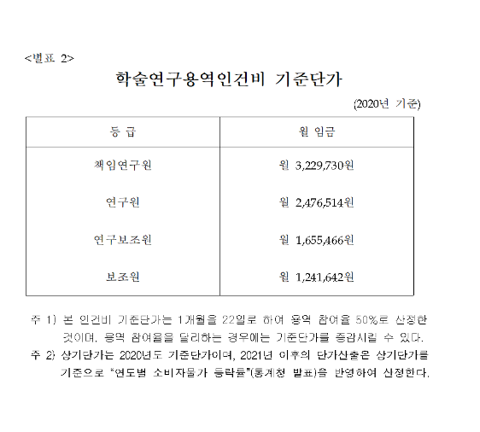
구 분 | 금 액 | 비고 | 인건비 | 할증 | 적용인건비
o (시장분석)책임연구원 |  | 예 ) 2.5인·월 * 4,557,222원/월 | 3,229,730 | 1.4166666667 | 4,575,450
o (시장분석)연 구 원 |  |  | 2,476,514 | 1.4166666667 | 3,508,394
o (시장분석)연구보조원 |  |  | 1,655,466 | 1.4166666667 | 2,345,243
o (법률자문)책임연구원
o (법률자문)연 구 원
o (법률자문)연구보조원
o (기술자문)책임연구원
o (기술자문)연 구 원
o (기술자문)연구보조원
o (기술자문)책임연구원-사업주
o (기술자문)연 구 원-사업주
o (기술자문)연구보조원-사업주
o (재무자문)책임연구원
o (재무자문)연 구 원
o (재무자문)연구보조원
* 기획재정부 "예정가격작성기준" 제26조 및 별표5에 따른 기준단가 적용
각 연구원 단가는 상여금 400%, 퇴직급여 100% 반영
(연구원 기준단가 * 17/12 적용)

2. 직접경비 | XXX원

가) 현지조사비(여비)
o 항 공 료-1차 |  | 예 ) 6인 * 1회 * 4,000,000원(왕복)
o 체 재 비-1차
- 일 비
- 숙 박 비
- 식 비
o 항 공 료-2차
o 체 재 비-2차
- 일 비
- 숙 박 비
- 식 비
* 18년도 예산안작성 세부지침 및 국외여행 여비기준(5급) 적용. 숙박비는 정액(상한액의 85%, 달러)적용
* 항공료는 대한항공 평균운임 적용
* 환율은 'XX.X.X (작성 기준일 외환은행 매매기준율/최초기준, X,XXX원)

나) 보고서 인쇄비
o 최종보고서 인쇄비 |  | 예 ) 경인쇄, 16절, 20부 300면 기준
- 표지출력/제본 |  | 예 ) 아트지, 8절, 4도, 코팅 / 3000원 * 1 Set
- 내용
- 번역비

다) 전산처리비
o 전산소모품구입비
o 전산용지

라) 교통통신비
- 국제전화료
- 시외출장비

마) 회 의 비
- 참석수당
- 회의경비

바) 외주용역비
o 지반조사

3. 사업주 제공분 공제
- 인건비

4. 일반관리비
- 일반관리비 |  | 인건비 및 직접경비의 5% 이내 적용

5. 이 윤
- 이 윤 |  | 인건비, 직접경비 및 일반관리비의 5% 이내 적용

6. 공급가액 |  | 인건비 + 직접경비 + 일반관리비 + 이윤

7. 부가가치세 |  | 공급가액의 10%

총 계 |  | 부가세 포함, 백원이하 절사

